Foglio1
CAPITOLATO SPECIALE D'APPALTO
 |  | Codice | Descrizione | Obiettivo del controllo/commenti | Normativa di riferimento | Indicazioni della normativa | Indicazioni grafiche
PRESENZA | Aspetti amministrativi | 1.1 | Presenza dell'oggetto di appalto
 |  | 1.2 | Presenza della disciplina contrattuale
 |  | 1.3 | Presenza della descrizione delle opere da realizzare
 |  | 1.4 | Presenza dei termini di consegna ed ultimazione dei lavori
 |  | 1.5 | Presenza della disciplina economica dell'esecuzione dei lavori
 |  | 1.6 | Presenza delle condizioni da adottare per varianti dei lavori
 |  | 1.7 | Presenza di subappalti e controversie
 |  | 1.8 | Presenza della descrizione di oneri ed obblighi diversi a carico dell'appaltatore
 | Aspetti tecnici | 1.9 | Presenza dell'elenco di materiali e provviste
 |  | 1.10 | Presenza della descrizione della modalità di esecuzione delle opere
 |  | 1.11 | Presenza della definizione delle caratteristiche delle strutture oggetto dell'opera
CHIAREZZA E COMPLETEZZA | Solai | 2.1 | Definizione della tipologia di solaio (monolitico in c.a., misto in c.a. o c.a.p. e blocchi di alleggerimento, con elementi prefabbricati in c.a.p.) | La scelta della tipologia di solaio impatta sulle tecniche costruttive, sui costi delle materie prime, sui tempi e sull'approvvigionamento dei materiali | D.M. 9/1/96, punto 7 | I) Solai in getto pieno: in c.a. od in c.a.p. II) Solai misti in c.a., c.a.p., e blocchi interposti di alleggerimento collaboranti e non, in laterizio (vedi 7.1.) od altro materiale (vedi 7.2.). III) Solai realizzati dall’associazione di elementi in c.a. e c.a.p. prefabbricati con unioni e/o getti di completamento
 |  | 2.2 | Definizione dello spessore del solaio | La definizione delle dimensioni è importante per la progettazione architettonica ed impiantistica e per la gestione delle clash | D.M. 9/1/96, punto 7 | Lo spessore dei solai a portata unidirezionale che non siano di semplice copertura non deve essere minore di 1/25 della luce di calcolo ed in nessun caso minore di 12 cm. Per i solai costituiti da travetti precompressi e blocchi interposti il predetto limite può scendere ad 1/30. Le deformazioni devono risultare compatibili con le condizioni di esercizio del solaio e degli elementi costruttivi ed impiantistici ad esso collegati.
 |  | 2.3 | Definizione del modulo elastico del laterizio (qualora sia presente) |  | D.M. 9/1/96, punto 7 | Nel calcolo delle reazioni iperstatiche il modulo di elasticità del laterizio, in mancanza di determinazioni dirette, può assumersi pari a 20 kN/mm2.
 |  | 2.4 | Definizione della resistenza al punzonamento |  | D.M. 9/1/96, punto 7 | In assenza di cassero continuo inferiore durante la fase di armatura e getto i blocchi di qualunque tipo devono resistere ad un carico concentrato, applicato al centro della faccia superiore (su un’area di 5×5 cm2 ), non inferiore a 1,5 kN.
 |  | 2.5 | Definizione del valore di resistenza | La resistenza è definita come la capacità dell'elemento di sopportare i carichi agenti su di esso (peso proprio, sovraccarichi permanenti ed accidentali)
 |  | 2.6 | Definizione dei requisiti di isolamento termico
 |  | 2.7 | Definizione dei requisiti di isolamento acustico (rumori da calpestio)
 | Travi | 2.8 | Definizione della tipologia di trave (trave emergente, trave a spessore, trave estradossata) | La scelta della tipologia di trave è legata al calcolo per il dimensionamento strutturale e impatta sulla progettazione architettonica ed impiantistica (gestione delle clash)
 |  | 2.9 | Definizione delle dimensioni geometriche
 |  | 2.10 | Definizione del valore di resistenza | La resistenza è definita come la capacità dell'elemento di sopportare i carichi agenti su di esso (peso proprio, sovraccarichi permanenti ed accidentali)

ADEGUATEZZA | Solai | 3.1 | Adeguatezza della tipologia di solaio | La scelta della tipologia di solaio deve essere adeguata alle esigenze costruttive e alla tipologia di intervento
 |  | 3.2 | Adeguatezza dello spessore del solaio | Lo spessore del solaio deve risultare sufficiente per le verifiche di resistenza e per la tipologia di solaio individuata
 |  | 3.3 | Adeguatezza dello spessore della soletta nei solai con blocchi aventi funzione principale di alleggerimento |  | D.M. 9/1/96, punto 7 | Lo spessore minimo del calcestruzzo della soletta di conglomerato non deve essere minore di 4 cm
 |  | 3.4 | Adeguatezza dello spessore della soletta nei solai con blocchi aventi funzione statica in collaborazione con il conglomerato |  | D.M. 9/1/96, punto 7 | Può essere omessa la soletta di calcestruzzo e la zona rinforzata di laterizio, per altro sempre rasata con calcestruzzo, può essere considerata collaborante e deve soddisfare i seguenti requisiti: possedere spessore non minore di 1/5 dell’altezza, per solai con altezza fino a 25 cm, non minore di 5 cm per solai con altezza maggiore; avere area effettiva dei setti e delle pareti, misurata in qualunque sezione normale alla direzione dello sforzo di compressione, non minore del 50% della superficie lorda.
 |  | 3.5 | Adeguatezza della larghezza e dell'interasse delle nervature |  | D.M. 9/1/96, punto 7 | La larghezza minima delle nervature in calcestruzzo per solai con nervature gettate o completate in opera non deve essere minore di 1/8 dell’interasse e comunque non inferiore a 8 cm.
 |  | 3.6 | Adeguatezza dell'armatura trasversale |  | D.M. 9/1/96, punto 7 | Per i solai con nervatura gettata o completata in opera e di luce superiore a 4,50 m o quando sia sensibile il comportamento a piastra o quando agiscano carichi concentrati che incidano in misura considerevole sulle sollecitazioni di calcolo, si deve prevedere all’estradosso una soletta gettata in opera di spessore non inferiore a 4 cm munita di adeguata armatura delle solette o nelle eventuali nervature pari almeno a 3 Ø 6 al metro o al 20% di quella longitudinale nell’intradosso del solaio.
 |  | 3.7 | Adeguatezza dell'armatura longitudinale |  | D.M. 9/1/96, punto 7 | L’armatura longitudinale deve essere superiore a: As min ≥ 0,07 h cm2 al metro
 |  | 3.8 | Adeguatezza dell'armatura a taglio |  | D.M. 9/1/96, punto 7 | Quando occorre far ricorso ad una armatura per il taglio, non è ammesso tener conto della collaborazione delle pareti laterali di laterizio ai fini della valutazione della sollecitazione tangenziale τcl.
 |  | 3.9 | Adeguatezza del modulo elastico dei blocchi collaboranti |  | D.M. 9/1/96, punto 7 | Devono avere modulo elastico superiore a 8 kN/mm2 ed inferiore a 25 kN/mm2.
 |  | 3.10 | Adeguatezza del modulo elastico dei blocchi non collaboranti |  | D.M. 9/1/96, punto 7 | Devono avere modulo elastico inferiore ad 8 kN/mm2 e svolgere funzioni di solo alleggerimento. Solai con blocchi non collaboranti richiedono necessariamente una soletta di ripartizione, dello spessore minimo di 4 cm, armata opportunamente e dimensionata per la flessione trasversale.
 |  | 3.11 | Adeguatezza della distanza di copriferro |  | D.M. 9/1/96, punto 6.1.4 | La superficie dell’armatura resistente, comprese le staffe, deve distare dalle facce esterne del conglomerato di almeno 0,8 cm nel caso di solette. Tali misure devono essere aumentate e portate a 2 cm per le solette in presenza di salsedine marina, di emanazioni nocive, od in ambiente comunque aggressivo. Copriferri maggiori possono essere utilizzati in casi specifici.
 |  | 3.12 | Adeguatezza della distanza di interferro |  | D.M. 9/1/96, punto 6.1.4 | Le superfici delle barre devono essere mutuamente distanziate in ogni direzione di almeno una volta il diametro delle barre medesime e, in ogni caso, non meno di 2 cm. Si potrà derogare a quanto sopra raggruppando le barre a coppie ed aumentando la mutua distanza minima tra le coppie ad almeno 4 cm. Per le barre di sezione non circolare si deve considerare il diametro del cerchio circoscritto.
 |  | 3.13 | Adeguatezza della lunghezza di ancoraggio delle barre di armatura |  | D.M. 9/1/96, punto 5.3.3 | Le armature dovranno essere prolungate oltre la sezione nella quale non sono più necessarie per una lunghezza non inferiore a quella richiesta nel decreto. | 
 |  | 3.14 | Adeguatezza dell'ancoraggio delle armature nelle zone terminali |  |  | In corrispondenza degli appoggi terminali le armature devono essere efficacemente ancorate, con una piegatura di circa 120°.
 |  | 3.15 | Adeguatezza della distanza di copriferro in caso di requisito di resistenza al fuoco |  | D.M. 03/08/2015, punto S2.15.3
 |  | 3.16 | Adeguatezza di ancoraggio delle armature superiori in corrispondenza degli appoggi terminali |  |  |  | 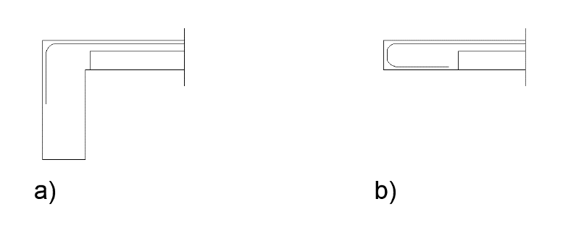
 |  | 3.17 | Adeguatezza del posizionamento delle barre d'armatura in caso di sbalzi in continuità |  |  |  | 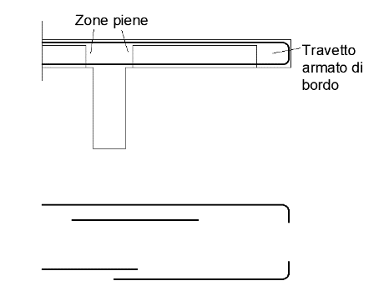
 |  | 3.18 | Adeguatezza del posizionamento delle barre d'armatura in caso di sbalzo in continuità con ribassamento |  |  |  | 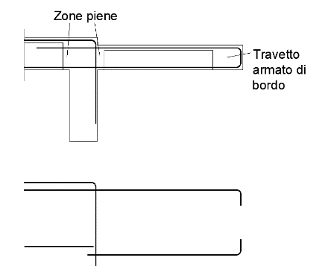
 |  | 3.19 | Adeguatezza del posizionamento delle barre d'armatura in caso di sbalzo non in continuità con ribassamento |  |  |  | 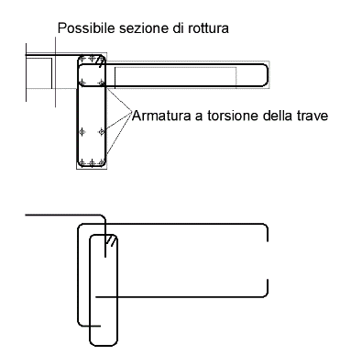
 |  | 3.20 | Adeguatezza delle caratteristiche di deformabilità | La deformabilità è definita come la capacità di deformarsi con frecce contenute entro limiti accettabili (sia per quanto riguarda la deformazioni elastiche sia per quelle differite nel tempo)
 |  | 3.21 | Adeguatezza del valore del peso | Per contenere il più possibile gli oneri della messa in opera ed i carichi trasmessi alle strutture portanti ed alle fondazioni si controlla il peso dei solai garantendo il minimo possibile
 |  | 3.22 | Planarità della superficie di intradosso | Tale requisito è importante per semplificare le operazioni di finitura (intonaci e tinteggiature)
 |  | 3.23 | Adeguatezza dei tempi di realizzazione
 |  | 3.24 | Adeguatezza del costo | Ottenere un costo di realizzazione basso significa sfruttare al meglio i materiali impiegati, ridurre al minimo la manodopera, le opere provvisionali e di sostegno
 |  | 3.25 | Adeguatezza del valore di trasmittanza termica |  | D.M. 26/6/2015 | Definizione dei valori limite di trasmittanza termica per strutture opache orizzontali o inclinate di copertura in base alla zona climatica. A,B: 0,35 W/mqK; C: 0,33 W/mqK; D: 0,26 W/mqK; E: 0,22 W/mqK; F: 0,20 W/mqK
 |  | 3.26 | Adeguatezza del valore di isolamento acustico da rumori di calpestio |  | D.P.C.M. 5/12/1997 | Edifici di categoria D: 58 dB; categoria A, C: 63 dB; categoria E: 58 dB; categoria B,F,G: 55 dB
 | Travi | 3.27 | Adeguatezza del rapporto di snellezza |  | D.M. 9/1/96, punto 4.3.3.3 | Per travi a sezione rettangolare o assimilabili e per luci fino a 10 m, qualora la verifica allo stato limite ultimo sia effettuata con calcolo non lineare o con calcolo lineare, escludendo quindi il calcolo rigido plastico, si potrà omettere la verifica allo stato limite di deformazione purché i rapporti l/h (l = luce, h = altezza totale) risultino inferiori o uguali ai valori di cui al prospetto 8-I.
 |  | 3.28 | Adeguatezza dell'armatura longitudinale |  | D.M. 9/1/96, punto 5.3.1 | Nelle strutture inflesse in elevazione la percentuale di armatura longitudinale, nella zona tesa, riferita all’area totale della sezione di conglomerato, non deve scendere sotto lo 0,15 per barre ad aderenza migliorata e sotto lo 0,25 per barre lisce. Tale armatura deve essere convenientemente diffusa. In presenza di torsione si dovrà disporre almeno una barra longitudinale per spigolo e comunque l’interasse fra le barre medesime non dovrà superare 35 cm. Alle estremità delle travi deve essere disposta una armatura inferiore, convenientemente ancorata, in grado di assorbire, allo stato limite ultimo, uno sforzo di trazione uguale al taglio. | 
 |  | 3.29 | Adeguatezza della lunghezza massima dei ferri | La lunghezza dei ferri non deve superare i 12 m, misura presente in commercio
 |  | 3.30 | Adeguatezza della piegatura dell'armatura superiore nella zona terminale | La piegatura delle armature superiorei non si realizza con lunghezza maggiore dell'altezza utile della trave per evitare di dover predisporre queste barre prima del getto dei pilastri. Inoltre l'angolo di piegatura deve essere di almeno 90° |  |  | 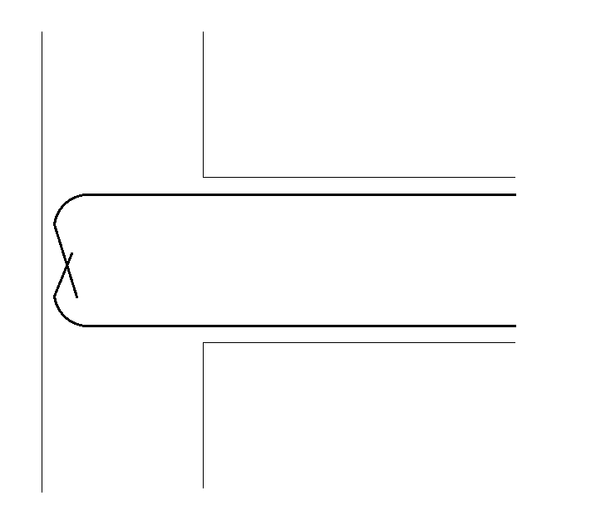
 |  | 3.31 | Adeguatezza della piegatura dell'armatura inferiore nella zona terminale | La piegatura di estremità delle barre inferiori deve essere realizzata con un angolo maggiore di 90° al fine di evitare distacchi o formazioni di "nidi" di ghiaia in corrispondenza del calcestruzzo di copriferro.
 |  | 3.32 | Adeguatezza del diametro delle barre longitudinali | Diametro minimo: 10 mm
 |  | 3.33 | Adeguatezza del posizionamento delle barre di armatura in presenza di travi alte | In presenza di travi alte (superiori a 80 cm) è opportuno non concentrare tutta l'armatura al lembo della zona tesa, ma diffonderne almeno una parte nella zona soggetta alle maggiori trazioni con passo non superiore a 10 cm. |  |  | 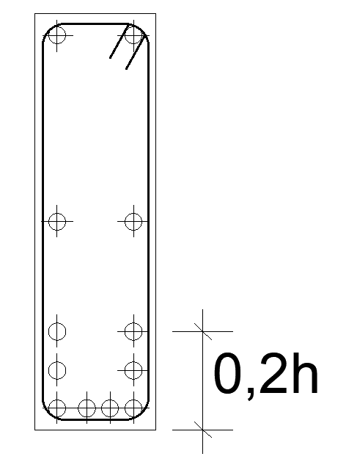
 |  | 3.34 | Adeguatezza del posizionamento delle armature di parete per travi con altezza di almeno 60 cm | In presenza di travi alte almeno 60 cm le armature di parete devono essere disposte a distanza non superiore a 30 cm per evitare la formazione di cavillature superficiali.
 |  | 3.35 | Adeguatezza della posizione delle armature in caso di incrocio di travi | Nel caso di incroci fra travi si devono disporre le armature inferiori della trave secondaria al di sopra di quelle della trave principale. |  |  | 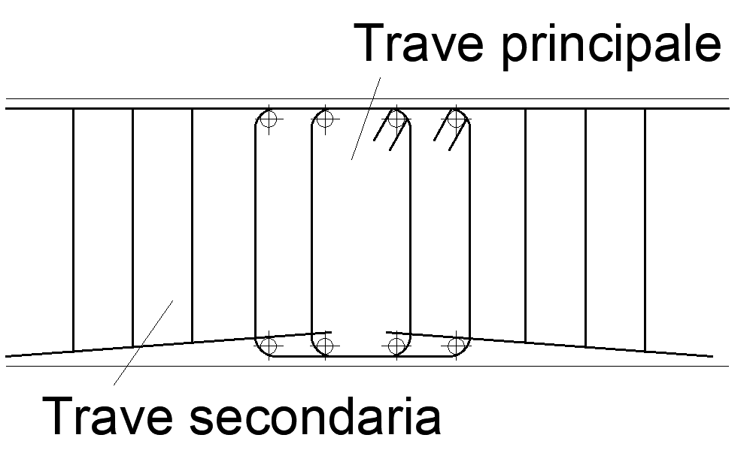
 |  | 3.36 | Adeguatezza della lunghezza dell'armatura longitudinale in caso di travi tozze | In caso di travi tozze (h<L/8) è opportuno realizzare continua tutta l'armatura longitudinale per non indebolire il tirante di un possibile funzionamento ad arco.

